EVALUA BASE 1
MMDS01.04.18.P02.F31
1
VERSIÓN
13/jul/2018
FECHA DE ENTRADA
EN VIGENCIA
SISTEMAS DE GESTIÓN Y CONTROL INTEGRADOS
(SISTEDA, SGC y MECI)
MODELO EVALUATIVO TÉCNICO
PROGRAMA DEPORVIDA

DESARROLLO SOCIAL
SERVICIO DE DEPORTE Y RECREACIÓN

FECHA: |  |  | ESCENARIO:
MONITOR:
DISCIPLINA: | GIMNASIA ARTISTICA |  | NIVEL: | BASE
INDICADOR TÉCNICO
MUESTRA DOMINIO DE LA EJECUCION DE LA "PARADA DE MANOS EN EL SUELO"
EVALUACIÓN: | PARADA DE MANOS EN EL SUELO

OBJETIVO: | Medir el dominio, la fluidez, control y estetica del gesto tecnico "LA PARADA DE MANOS" en el Suelo . |  |  |  | GRÁFICO

 |  |  |  |  | 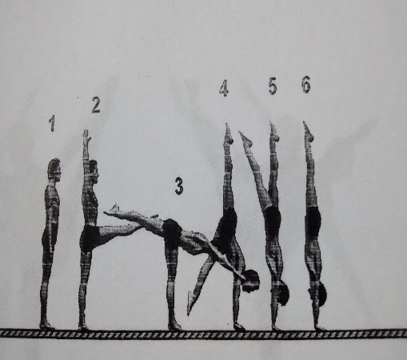
MATERIALES: | Colchoneta, pedana o pista acrobática

DESCRIPCIÓN DE LA PRUEBA: | El niño(a) se ubica de pie con brazos arriba y piernas juntas, seguidamente realiza elevación al frente de una pierna, llegando a la posición de "paso a fondo", inclina el tronco al frente y levanta la pierna posterior y pasa ligeramente por la posicion de "arabesca", continua con el descenso del tronco hasta que las manos hagan contacto con el piso, los brazos rectos. con la impulsión de la pierna posterior el niño se establece la posición invertida.Debe mostrar un ligero sostenimiento. Retorno a la posición inicial similar en dirección contraria a las accione iniciale. posición final de pie similara a la inicial.

RECOMENDACIONES: | Se realizara una ejecución. En caso de una ejecución muy pobre se permitira una segunda ejecución.

CALIFICACIÓN: | Se evalua segun las normas generales del código de puntuación de la FIG atenuadas. Es decir deducción de - 0.1 punto para un errror mínimo, -0.2 para un error medio, -0.3 para errores grandes. La Calificación maxima será de 1.0 punto para ejercicio perfecto. A partir de alli se realizaran las deducciones.

Vo.Bo. Realizó:
Vo.Bo. Revisó:
Vo.Bo. Aprobó:

Elaborado por: Aldover Alexander Colorado |  | Cargo: N/A |  |  | Fecha: 07/may/2017 | Firma:
Revisado por: Ruben Darío Muñoz Abadía |  | Cargo: Subsecretario de Fomento |  |  | Fecha: 10/may/2018 | Firma:
Aprobado por: Silvio Fernando López Ferro |  | Cargo: Secretario del Deporte y la Recreación |  |  | Fecha: 10/may/2018 | Firma:

EVALUA BASE 2
MMDS01.04.18.P02.F31
1
VERSIÓN
13/jul/2018
FECHA DE ENTRADA
EN VIGENCIA
SISTEMAS DE GESTIÓN Y CONTROL INTEGRADOS
(SISTEDA, SGC y MECI)
MODELO EVALUATIVO TÉCNICO
PROGRAMA DEPORVIDA

DESARROLLO SOCIAL
SERVICIO DE DEPORTE Y RECREACIÓN

FECHA: |  |  | ESCENARIO:
MONITOR:
DISCIPLINA: | GIMNASIA ARTISTICA |  | NIVEL: | BASE
INDICADOR TÉCNICO
MUESTRA DOMINIO DE LA EJECUCION DE "LA RUEDA EN EL SUELO"
EVALUACIÓN: | LA RUEDA EN EL SUELO

OBJETIVO: | Evaluar el dominio, la fluidez, control y estetica del gesto tecnico "RUEDA" |  |  |  | GRÁFICO

MATERIALES: | Colchoneta, pedana o pista acrobática

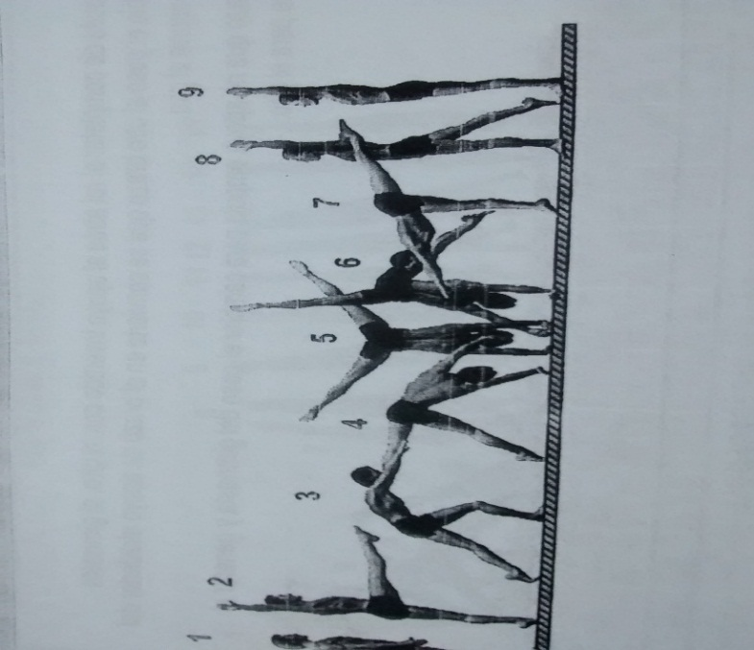
DESCRIPCIÓN DE LA PRUEBA: | Desde la posición inicial de pie con brazos arriba, realizar un paso amplio al frente, (paso a fond) inclina el tronco al frente y levanta la pierna posterior y pasa ligeramente por la posicion de "arabesca", continua con el descenso del tronco hasta que las manos hagan contacto con el piso, los brazos rectos lateralmente; con la impulsión de la pierna posterior se logra pasar lateralmente por la posición de parada de manos lateral y conclusión con aterrizaje de los pies separados en ubicación lateral.

RECOMENDACIONES: | Se realizara una ejecución. En caso de una ejecución muy pobre se permitira una segunda ejecución. Se registrará la mejor calificación.

CALIFICACIÓN: | Se evalua segun las normas generales de lcodigo de puntuación FIG atenuadas. Es decir deducción de - 0.1 punto para un errror mínimo, -0.2 para un error medio y -0.3 para errores grandes. La Calificación maxima será de 1.0 punto para ejercicio perfecto. A partir de alli se realizaran las deducciones.

Vo.Bo. Realizó:
Vo.Bo. Revisó:
Vo.Bo. Aprobó:

Elaborado por: Aldover Alexander Colorado |  | Cargo: N/A |  |  | Fecha: 07/may/2017 | Firma:
Revisado por: Ruben Darío Muñoz Abadía |  | Cargo: Subsecretario de Fomento |  |  | Fecha: 10/may/2018 | Firma:
Aprobado por: Silvio Fernando López Ferro |  | Cargo: Secretario del Deporte y la Recreación |  |  | Fecha: 10/may/2018 | Firma:

EVALUA BASE 3
MMDS01.04.18.P02.F31
1
VERSIÓN
13/jul/2018
FECHA DE ENTRADA
EN VIGENCIA
SISTEMAS DE GESTIÓN Y CONTROL INTEGRADOS
(SISTEDA, SGC y MECI)
MODELO EVALUATIVO TÉCNICO
PROGRAMA DEPORVIDA

DESARROLLO SOCIAL
SERVICIO DE DEPORTE Y RECREACIÓN

FECHA: |  |  | ESCENARIO:
MONITOR:
DISCIPLINA: | GIMNASIA ARTISTICA |  | NIVEL: | BASE
INDICADOR TÉCNICO
EJECUTA CON DOMINIO LAS RUTINAS DE NIVEL 3 (H) Y 1(M)
EVALUACIÓN: | RUTINAS DE NIVEL 3 MASCULINO Y 1 FEMENINO USAG

OBJETIVO: | Apreciar el estado de dominio, precisión control y estética de las Rutinas |  |  |  | GRÁFICO

 |  |  |  |  | 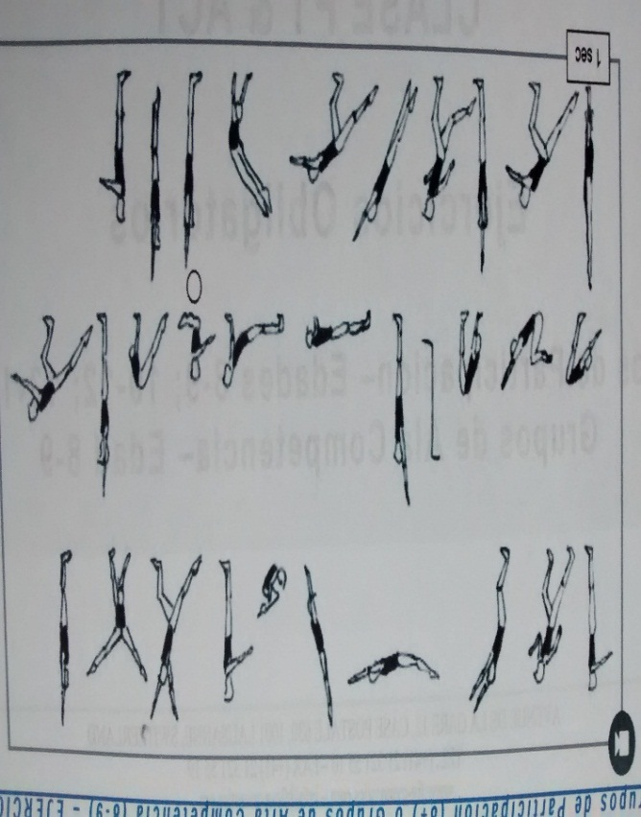
MATERIALES: | Pedana o tira de colchonetas o pista de acrobacia. Aparatos gimnásticos: Hongo, barra fija, viga y colchonetas requeridas.

DESCRIPCIÓN DE LA PRUEBA: | Se evaluaran las rutinas USAG DEL NIVEL 3 masculino en: Ejercicios en el Suelo. Ejercicios en el Hongo, Salto y Barra Fija. NIVEL 1 Femenino: Ejercicios en el Suelo, Ejercicios en la Viga de Equlibrio Y Ejercciios en la Barra

RECOMENDACIONES: | Realizar la evaluació en una sesión exclusiva dedicada solo a ella. Cada niño realiza solo una presentación de la rutina correspondiente.

CALIFICACIÓN: | Se evalua cada rutina siguiendo las recomendaciones del Reglamento USAG . Puede ser realizada por el monitor o por jueces expertos invitados.

Vo.Bo. Realizó:
Vo.Bo. Revisó:
Vo.Bo. Aprobó:

Elaborado por: Aldover Alexander Colorado |  | Cargo: N/A |  |  | Fecha: 07/may/2017 | Firma:
Revisado por: Ruben Darío Muñoz Abadía |  | Cargo: Subsecretario de Fomento |  |  | Fecha: 10/may/2018 | Firma:
Aprobado por: Silvio Fernando López Ferro |  | Cargo: Secretario del Deporte y la Recreación |  |  | Fecha: 10/may/2018 | Firma:

EVALUA IRRA 1
MMDS01.04.18.P02.F31
1
VERSIÓN
13/jul/2018
FECHA DE ENTRADA
EN VIGENCIA
SISTEMAS DE GESTIÓN Y CONTROL INTEGRADOS
(SISTEDA, SGC y MECI)
MODELO EVALUATIVO TÉCNICO
PROGRAMA DEPORVIDA

DESARROLLO SOCIAL
SERVICIO DE DEPORTE Y RECREACIÓN

FECHA: |  |  | ESCENARIO:
MONITOR:
DISCIPLINA: | GIMNASIA ARTISTICA |  | NIVEL: | IRRADIACION
INDICADOR TÉCNICO
MUESTRA DOMINIO DE LA EJECUCION DE LOS ELEMENTOS FUNDAMENTALES COMPONENTES DE LAS RUTINAS DE LOS NIVELES 4 (HOMBRES) RONDADA
EVALUACIÓN: | LA RONDADA

OBJETIVO: | Evaluar el dominio, la fluidez, dinamica, control y estetica del gesto tecnico "RONDADA" |  |  |  | GRÁFICO

 |  |  |  |  | 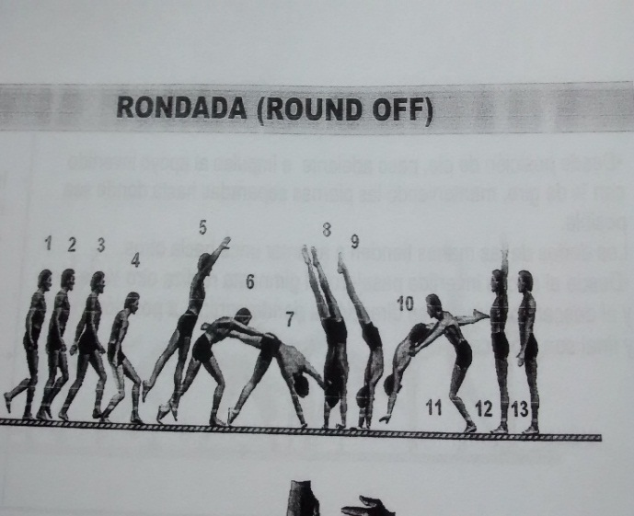
MATERIALES: | Colchoneta, pedana o pista acrobática

DESCRIPCIÓN DE LA PRUEBA: | Desde la posición inicial de pie con brazos arriba, realizar carrerilla de 3 a 5 pasos seguido de antesalto, paso a fondo y ejecución de rueda lateral dinamica con repulsión de brazos y conclusión con aterrizaje de los pies juntos en ubicación contraria a la inicial.

RECOMENDACIONES: | Se realizara una ejecución. En caso de una ejecución muy pobre se permitira una segunda ejecución. Se registra el mayor puntaje

CALIFICACIÓN: | Seaplican las deducciones generales del código de puntuación de la FIG atenuadas. Es decir deducción de - 0.1 punto para un errror mínimo, -0.2 para un error medio, -0.3 para errores grandes y - o5 en caso de caida. La Calificación maxima será de 1.0 punto para ejercicio perfecto. A partir de alli se realizaran las deducciones.

Vo.Bo. Realizó:
Vo.Bo. Revisó:
Vo.Bo. Aprobó:

Elaborado por: Aldover Alexander Colorado |  | Cargo: N/A |  |  | Fecha: 07/may/2017 | Firma:
Revisado por: Ruben Darío Muñoz Abadía |  | Cargo: Subsecretario de Fomento |  |  | Fecha: 10/may/2018 | Firma:
Aprobado por: Silvio Fernando López Ferro |  | Cargo: Secretario del Deporte y la Recreación |  |  | Fecha: 10/may/2018 | Firma:

EVALUA IRRA 2
MMDS01.04.18.P02.F31
1
VERSIÓN
13/jul/2018
FECHA DE ENTRADA
EN VIGENCIA
SISTEMAS DE GESTIÓN Y CONTROL INTEGRADOS
(SISTEDA, SGC y MECI)
MODELO EVALUATIVO TÉCNICO
PROGRAMA DEPORVIDA

DESARROLLO SOCIAL
SERVICIO DE DEPORTE Y RECREACIÓN

FECHA: |  |  | ESCENARIO:
MONITOR:
DISCIPLINA: | GIMNASIA ARTISTICA |  | NIVEL: | IRRADIACION
INDICADOR TÉCNICO
MUESTRA DOMINIO DE LA EJECUCION DEL ELEMENTO FLIC-FLAC
EVALUACIÓN: | "FLIC - FLAC"

OBJETIVO: | Evaluar el dominio, la fluidez, dinamica, control y estetica del gesto tecnico "FLIC - FLAC"" |  |  |  | GRÁFICO

 |  |  |  |  | 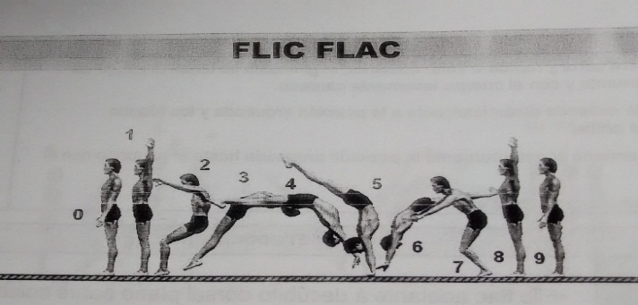
MATERIALES: | Colchoneta, pedana o pista acrobática

DESCRIPCIÓN DE LA PRUEBA: | Desde la posición de pie con piernas juntas realizar salto hacia atrás, manteniendo cuerpo erguido, pasar por el apoyo de manos y con energica repulsión de brazos pasar nuevamente a la posición de pie estable.

RECOMENDACIONES: | e realizara una ejecución. En caso de una ejecución muy pobre se permitira una segunda ejecución. Se registra el mayor puntaje

CALIFICACIÓN: | e evalua segun las normas generales del código de puntuación de la FIG atenuadas. Es decir deducción de - 0.1 punto para un errror mínimo, -0.2 para un error medio, -0.3 para errores grandes y - o5 en caso de caida. La Calificación maxima será de 1.0 punto para ejercicio perfecto. A partir de alli se realizaran las deducciones.

Vo.Bo. Realizó:
Vo.Bo. Revisó:
Vo.Bo. Aprobó:

Elaborado por: Aldover Alexander Colorado |  | Cargo: N/A |  |  | Fecha: 07/may/2017 | Firma:
Revisado por: Ruben Darío Muñoz Abadía |  | Cargo: Subsecretario de Fomento |  |  | Fecha: 10/may/2018 | Firma:
Aprobado por: Silvio Fernando López Ferro |  | Cargo: Secretario del Deporte y la Recreación |  |  | Fecha: 10/may/2018 | Firma:

EVALUA IRRA 3
MMDS01.04.18.P02.F31
1
VERSIÓN
13/jul/2018
FECHA DE ENTRADA
EN VIGENCIA
SISTEMAS DE GESTIÓN Y CONTROL INTEGRADOS
(SISTEDA, SGC y MECI)
MODELO EVALUATIVO TÉCNICO
PROGRAMA DEPORVIDA

DESARROLLO SOCIAL
SERVICIO DE DEPORTE Y RECREACIÓN

FECHA: |  |  | ESCENARIO:
MONITOR:
DISCIPLINA: | GIMNASIA ARTISTICA |  | NIVEL: | IRRADIACION
INDICADOR TÉCNICO
EJECUTA CON DOMINIO LAS RUTINAS DE NIVEL 4 (H) Y 2(M)
EVALUACIÓN: | RUTINAS DE NIVEL 4 MASCULINO Y 2 FEMENINO USAG

OBJETIVO: | Apreciar el estado de dominio, precisión control y estética de las Rutinas |  |  |  | GRÁFICO

 |  |  |  |  | 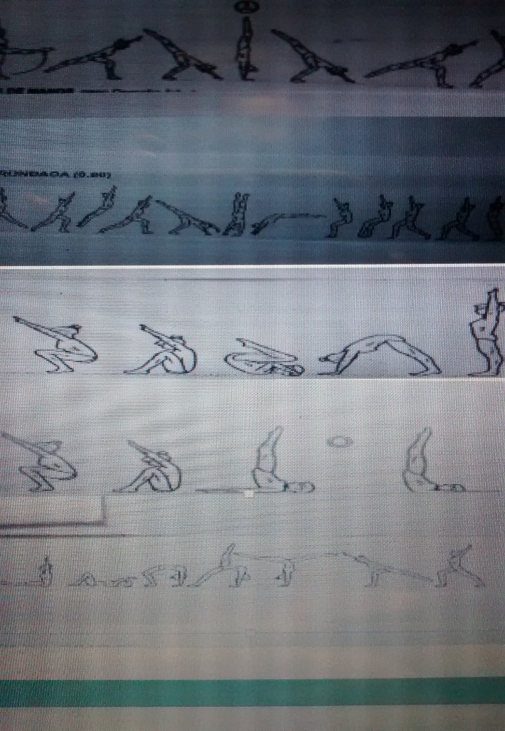
MATERIALES: | Pedana o tira de colchonetas o pista de acrobacia. Aparatos gimnásticos: Hongo, barra fija, viga y colchonetas requeridas.

DESCRIPCIÓN DE LA PRUEBA: | Se evaluaran las rutinas USAG DEL NIVEL 4 masculino en: Ejercicios en el Suelo. Ejercicios en el Hongo, Salto y Barra Fija. NIVEL 2 Femenino: Ejercicios en el Suelo, Ejercicios en la Viga de Equlibrio Y Ejercciios en la Barra

RECOMENDACIONES: | Realizar la evaluació en una sesión exclusiva dedicada solo a ella. Cada niño realiza solo una presentación de la rutina correspondiente.

CALIFICACIÓN: | Se evalua cada rutina siguiendo las recomendaciones del Reglamento USAG . Puede ser realizada por el monitor o por jueces expertos invitados.

Vo.Bo. Realizó:
Vo.Bo. Revisó:
Vo.Bo. Aprobó:

Elaborado por: Aldover Alexander Colorado |  | Cargo: N/A |  |  | Fecha: 07/may/2017 | Firma:
Revisado por: Ruben Darío Muñoz Abadía |  | Cargo: Subsecretario de Fomento |  |  | Fecha: 10/may/2018 | Firma:
Aprobado por: Silvio Fernando López Ferro |  | Cargo: Secretario del Deporte y la Recreación |  |  | Fecha: 10/may/2018 | Firma:

EVALUA FUND 1
MMDS01.04.18.P02.F31
1
VERSIÓN
13/jul/2018
FECHA DE ENTRADA
EN VIGENCIA
SISTEMAS DE GESTIÓN Y CONTROL INTEGRADOS
(SISTEDA, SGC y MECI)
MODELO EVALUATIVO TÉCNICO
PROGRAMA DEPORVIDA

DESARROLLO SOCIAL
SERVICIO DE DEPORTE Y RECREACIÓN

FECHA: |  |  | ESCENARIO:
MONITOR:
DISCIPLINA: | GIMNASIA ARTISTICA |  | NIVEL: | FUNDAMENTACION
INDICADOR TÉCNICO
MUESTRA DOMINIO DE LA EJECUCION DE "RONDADA- FLIC-FLAC"
EVALUACIÓN: | "RONDADA - FLIC-FLAC"

OBJETIVO: | Evaluar el dominio, la fluidez, dinamica, control y estetica de la combinación "RONDADA - FLIC-FLAC" |  |  |  | GRÁFICO

 |  |  |  |  | 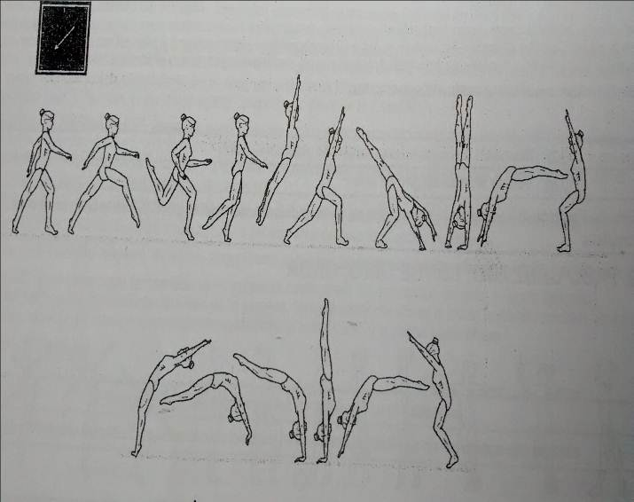
MATERIALES: | Colchoneta, pedana o pista acrobática

DESCRIPCIÓN DE LA PRUEBA: | A partir de una carrerilla de impulso (3 a 5 pasos) el niño ejecutará la combinación de rondada con el flic-flac. Sin interrupción.

RECOMENDACIONES: | e realizara una ejecución. En caso de una ejecución muy pobre se permitira una segunda ejecución. Se registra el mayor puntaje

CALIFICACIÓN: | Se evalua segun las normas generales del código de puntuación de la FIG atenuadas. Es decir deducción de - 0.1 punto para un errror mínimo, -0.2 para un error medio, -0.3 para errores grandes y - o5 en caso de caida. La Calificación maxima será de 2.0 punto para ejercicio perfecto. A partir de alli se realizaran las deducciones.

Vo.Bo. Realizó:
Vo.Bo. Revisó:
Vo.Bo. Aprobó:

Elaborado por: Aldover Alexander Colorado |  | Cargo: N/A |  |  | Fecha: 07/may/2017 | Firma:
Revisado por: Ruben Darío Muñoz Abadía |  | Cargo: Subsecretario de Fomento |  |  | Fecha: 10/may/2018 | Firma:
Aprobado por: Silvio Fernando López Ferro |  | Cargo: Secretario del Deporte y la Recreación |  |  | Fecha: 10/may/2018 | Firma:

EVALUA FUND 2
MMDS01.04.18.P02.F31
1
VERSIÓN
13/jul/2018
FECHA DE ENTRADA
EN VIGENCIA
SISTEMAS DE GESTIÓN Y CONTROL INTEGRADOS
(SISTEDA, SGC y MECI)
MODELO EVALUATIVO TÉCNICO
PROGRAMA DEPORVIDA

DESARROLLO SOCIAL
SERVICIO DE DEPORTE Y RECREACIÓN

FECHA: |  |  | ESCENARIO:
MONITOR:
DISCIPLINA: | GIMNASIA ARTISTICA |  | NIVEL: | FUNDAMENTACION
INDICADOR TÉCNICO
MUESTRA DOMINIO DE LA EJECUCION DE " PALOMA"
EVALUACIÓN: | "PALOMA"

OBJETIVO: | Evaluar el dominio, la fluidez, dinamica, control y estetica del gesto tecnico |  |  |  | GRÁFICO

 |  |  |  |  | 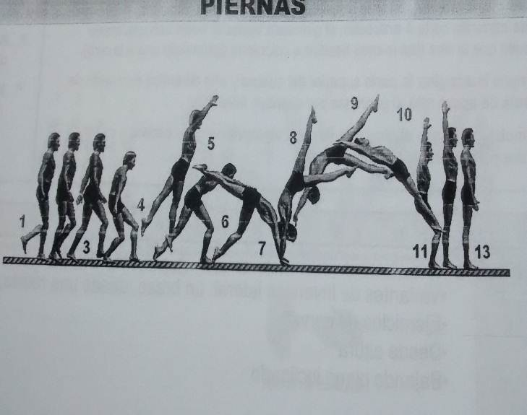
MATERIALES: | Colchoneta, pedana o pista acrobática

DESCRIPCIÓN DE LA PRUEBA: | A partir de un antesalto o impulso el niño realiza paso por el paso a fondo, apoyo de ambas manos en el piso, acción dinamica de la pierna posterior hacia arriba-adelante acompañada de energica repulsión de los brazos, sostenimiento de la posición hiperextendida del cuerpo, volteo del cuerpo y la sucesiva la llegada al piso en aterrizaje con pierna juntas y extendidas.

RECOMENDACIONES: | Se realizara una ejecución. En caso de una ejecución muy pobre se permitira una segunda ejecución. Se registra el mayor puntaje

CALIFICACIÓN: | del código de puntuación de la FIG atenuadas. Es decir deducción de - 0.1 punto para un errror mínimo, -0.2 para un error medio, -0.3 para errores grandes y - o5 en caso de caida. La Calificación maxima será de 1.0 punto para ejercicio perfecto. A partir de alli se realizaran las deducciones.

Vo.Bo. Realizó:
Vo.Bo. Revisó:
Vo.Bo. Aprobó:

Elaborado por: Aldover Alexander Colorado |  | Cargo: N/A |  |  | Fecha: 07/may/2017 | Firma:
Revisado por: Ruben Darío Muñoz Abadía |  | Cargo: Subsecretario de Fomento |  |  | Fecha: 10/may/2018 | Firma:
Aprobado por: Silvio Fernando López Ferro |  | Cargo: Secretario del Deporte y la Recreación |  |  | Fecha: 10/may/2018 | Firma:

EVALUA FUND 3
MMDS01.04.18.P02.F31
1
VERSIÓN
13/jul/2018
FECHA DE ENTRADA
EN VIGENCIA
SISTEMAS DE GESTIÓN Y CONTROL INTEGRADOS
(SISTEDA, SGC y MECI)
MODELO EVALUATIVO TÉCNICO
PROGRAMA DEPORVIDA

DESARROLLO SOCIAL
SERVICIO DE DEPORTE Y RECREACIÓN

FECHA: |  |  | ESCENARIO:
MONITOR:
DISCIPLINA: | GIMNASIA ARTISTICA |  | NIVEL: | FUNDAMENTACION
INDICADOR TÉCNICO
EJECUTA CON DOMINIO LAS RUTINAS DE NIVEL 5 (H) Y 3(M)
EVALUACIÓN: | RUTINAS DE NIVEL 5 MASCULINO Y 3 FEMENINO USAG

OBJETIVO: | Apreciar el estado de dominio, precisión control y estética de las Rutinas |  |  |  | GRÁFICO

 |  |  |  |  | 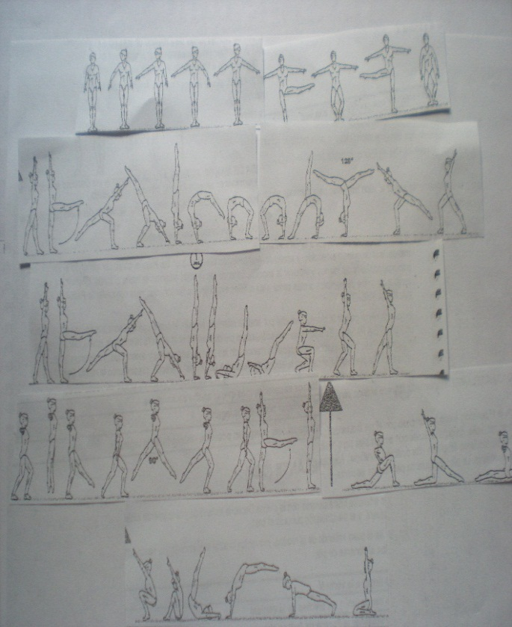
MATERIALES: | Pedana o tira de colchonetas o pista de acrobacia. Aparatos gimnásticos: Hongo, barra fija, viga y colchonetas requeridas.

DESCRIPCIÓN DE LA PRUEBA: | Se evaluaran las rutinas USAG DEL NIVEL 5 masculino en: Ejercicios en el Suelo. Ejercicios en el Hongo, Salto y Barra Fija. NIVEL 3 Femenino: Ejercicios en el Suelo, Ejercicios en la Viga de Equlibrio Y Ejercciios en la Barra

RECOMENDACIONES: | Realizar la evaluació en una sesión exclusiva dedicada solo a ella. Cada niño realiza solo una presentación de la rutina correspondiente.

CALIFICACIÓN: | Se evalua cada rutina siguiendo las recomendaciones del Reglamento USAG . Puede ser realizada por el monitor o por jueces expertos invitados.

Vo.Bo. Realizó:
Vo.Bo. Revisó:
Vo.Bo. Aprobó:

Elaborado por: Aldover Alexander Colorado |  | Cargo: N/A |  |  | Fecha: 07/may/2017 | Firma:
Revisado por: Ruben Darío Muñoz Abadía |  | Cargo: Subsecretario de Fomento |  |  | Fecha: 10/may/2018 | Firma:
Aprobado por: Silvio Fernando López Ferro |  | Cargo: Secretario del Deporte y la Recreación |  |  | Fecha: 10/may/2018 | Firma:

EVALU APROP 1
MMDS01.04.18.P02.F31
1
VERSIÓN
13/jul/2018
FECHA DE ENTRADA
EN VIGENCIA
SISTEMAS DE GESTIÓN Y CONTROL INTEGRADOS
(SISTEDA, SGC y MECI)
MODELO EVALUATIVO TÉCNICO
PROGRAMA DEPORVIDA

DESARROLLO SOCIAL
SERVICIO DE DEPORTE Y RECREACIÓN

FECHA: |  |  | ESCENARIO:
MONITOR:
DISCIPLINA: | GIMNASIA ARTISTICA |  | NIVEL: | APROPIACION
INDICADOR TÉCNICO
MUESTRA DOMINIO DE LA EJECUCION DEL ELEMENTO: SALTO MORTAL ADELANTE
EVALUACIÓN: | "SALTO MORTAL ADELANTE"

OBJETIVO: | Evaluar el dominio, fluidez, dinámica, contro y estética del gesto técnico "Salto mortal adelante en el suelo" |  |  |  | GRÁFICO

 |  |  |  |  | 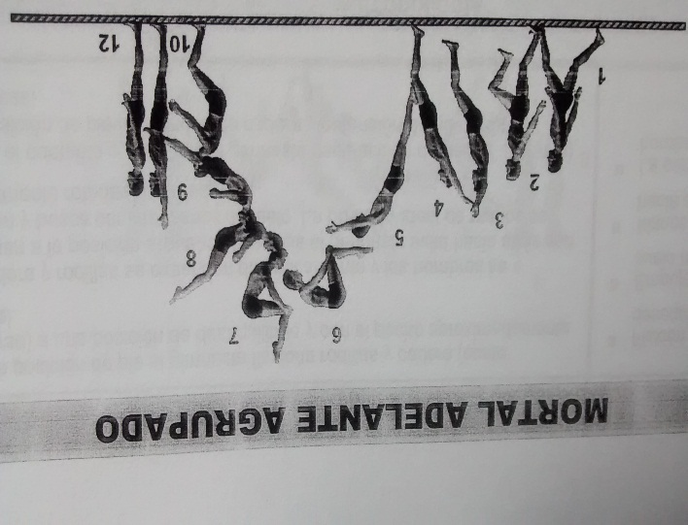
MATERIALES: | Colchoneta, pedana o pista acrobática

DESCRIPCIÓN DE LA PRUEBA: | A partir de una corta carrerilla de impulso el niño rebotara con sus pies juntos sobre el piso, los brazos estan arriba. Se logra el despegue del piso. Von acción energica de los brazos se logrará volteo del cuerpo hacia adelante. Las piernas se agrupan flexionadas con el tronco. acercandose al final del volteo extender energicamente el cuerpo para llegar a la posición de aterrizaje con los pies juntos, cuerpo rerguido y la correspondiente sentadilla.

RECOMENDACIONES: | Se realizara una ejecución. En caso de una ejecución muy pobre se permitira una segunda ejecución. Se registra el mayor puntaje

CALIFICACIÓN: | Se evalua segun las normas generales del código de puntuación de la FIG atenuadas. Es decir deducción de - 0.1 punto para un errror mínimo, -0.2 para un error medio, -0.3 para errores grandes y - o5 en caso de caida. La Calificación maxima será de1.0 punto para ejercicio perfecto. A partir de alli se realizaran las deducciones.

Vo.Bo. Realizó:
Vo.Bo. Revisó:
Vo.Bo. Aprobó:

Elaborado por: Aldover Alexander Colorado |  | Cargo: N/A |  |  | Fecha: 07/may/2017 | Firma:
Revisado por: Ruben Darío Muñoz Abadía |  | Cargo: Subsecretario de Fomento |  |  | Fecha: 10/may/2018 | Firma:
Aprobado por: Silvio Fernando López Ferro |  | Cargo: Secretario del Deporte y la Recreación |  |  | Fecha: 10/may/2018 | Firma:

EVALUA APROP 2
MMDS01.04.18.P02.F31
1
VERSIÓN
13/jul/2018
FECHA DE ENTRADA
EN VIGENCIA
SISTEMAS DE GESTIÓN Y CONTROL INTEGRADOS
(SISTEDA, SGC y MECI)
MODELO EVALUATIVO TÉCNICO
PROGRAMA DEPORVIDA

DESARROLLO SOCIAL
SERVICIO DE DEPORTE Y RECREACIÓN

FECHA: |  |  | ESCENARIO:
MONITOR:
DISCIPLINA: | GIMNASIA ARTISTICA |  | NIVEL: | APROPIACION
INDICADOR TÉCNICO
"SALTO MORTAL ATRÁS EN EL SUELO"
EVALUACIÓN: | "SALTO MORTAL ATRÁS EN EL SUELO"

OBJETIVO: | Evaluar el dominio, fluidez, dinámica, contro y estética del gesto técnico "Salto morta atrás en el suelo" |  |  |  | GRÁFICO

 |  |  |  |  | 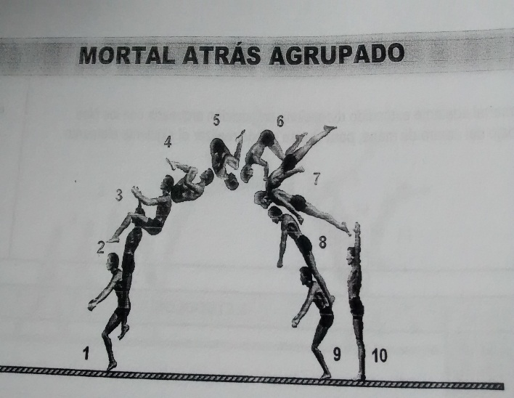
MATERIALES: | Colchoneta, pedana o pista acrobática

DESCRIPCIÓN DE LA PRUEBA: | Dede la posición de pie con brazos arriba realizar un corta acción de descenso del cuerpo y asi lograr a travez de acciones simultaneas de extensión del hombro, cuadriceps, gastronemios y gluteos que el cuerpo se despegue del piso. Seguidamente la ación de elevación de piernas hacia el tronco y delos brazos hacia arriba proveerá el respetivo volteo del cuerpo. Finalizando el volteo, extender el cuerpo y llegara la posición de aterrizaje estable. final con cuerpo extendido.

RECOMENDACIONES: | Se realizara una ejecución. En caso de una ejecución muy pobre se permitira una segunda ejecución. Se registra el mayor puntaje

CALIFICACIÓN: | Se evalua segun las normas generales del código de puntuación de la FIG atenuadas. Es decir deducción de - 0.1 punto para un errror mínimo, -0.2 para un error medio, -0.3 para errores grandes y - o5 en caso de caida. La Calificación maxima será de1.0 punto para ejercicio perfecto. A partir de alli se realizaran las deducciones.

Vo.Bo. Realizó:
Vo.Bo. Revisó:
Vo.Bo. Aprobó:

Elaborado por: Aldover Alexander Colorado |  | Cargo: N/A |  |  | Fecha: 07/may/2017 | Firma:
Revisado por: Ruben Darío Muñoz Abadía |  | Cargo: Subsecretario de Fomento |  |  | Fecha: 10/may/2018 | Firma:
Aprobado por: Silvio Fernando López Ferro |  | Cargo: Secretario del Deporte y la Recreación |  |  | Fecha: 10/may/2018 | Firma:

EVALUA APROP 3
MMDS01.04.18.P02.F31
1
VERSIÓN
13/jul/2018
FECHA DE ENTRADA
EN VIGENCIA
SISTEMAS DE GESTIÓN Y CONTROL INTEGRADOS
(SISTEDA, SGC y MECI)
MODELO EVALUATIVO TÉCNICO
PROGRAMA DEPORVIDA

DESARROLLO SOCIAL
SERVICIO DE DEPORTE Y RECREACIÓN

FECHA: |  |  | ESCENARIO:
MONITOR:
DISCIPLINA: | GIMNASIA ARTISTICA |  | NIVEL: | APROPIACION
INDICADOR TÉCNICO
EJECUTA CON DOMINIO LAS RUTINAS USAG DE NIVEL 6 (H) Y 4(M)
EVALUACIÓN: | LAS RUTINAS USAG DE NIVEL 6 (H) Y 4(M)

OBJETIVO: | Apreciar el estado de dominio, precisión control y estética de las Rutinas |  |  |  | GRÁFICO

 |  |  |  |  | 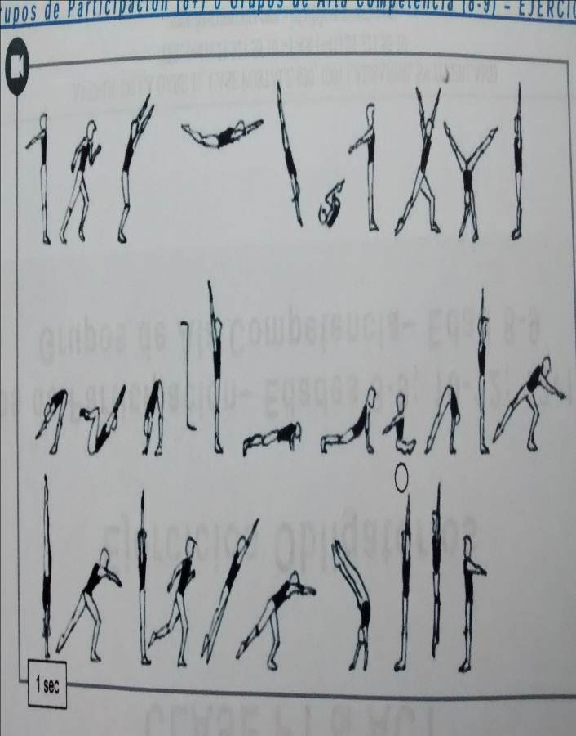
MATERIALES: | Pedana o tira de colchonetas o pista de acrobacia. Aparatos gimnásticos: Hongo, barra fija, viga y colchonetas requeridas

DESCRIPCIÓN DE LA PRUEBA: | Se evaluaran las rutinas USAG DEL NIVEL 6 masculino en: Ejercicios en el Suelo. Ejercicios en el Hongo, Salto y Barra Fija. NIVEL 4 Femenino: Ejercicios en el Suelo, Ejercicios en la Viga de Equlibrio Y Ejercciios en la Barra

RECOMENDACIONES: | Realizar la evaluació en una sesión exclusiva dedicada solo a ella. Cada niño realiza solo una presentación de la rutina correspondiente.

CALIFICACIÓN: | Se evalua cada rutina siguiendo las recomendaciones del Reglamento USAG . Puede ser realizada por el monitor o por jueces expertos invitados.

Vo.Bo. Realizó:
Vo.Bo. Revisó:
Vo.Bo. Aprobó:

Elaborado por: Aldover Alexander Colorado |  | Cargo: N/A |  |  | Fecha: 07/may/2017 | Firma:
Revisado por: Ruben Darío Muñoz Abadía |  | Cargo: Subsecretario de Fomento |  |  | Fecha: 10/may/2018 | Firma:
Aprobado por: Silvio Fernando López Ferro |  | Cargo: Secretario del Deporte y la Recreación |  |  | Fecha: 10/may/2018 | Firma:

